Collection
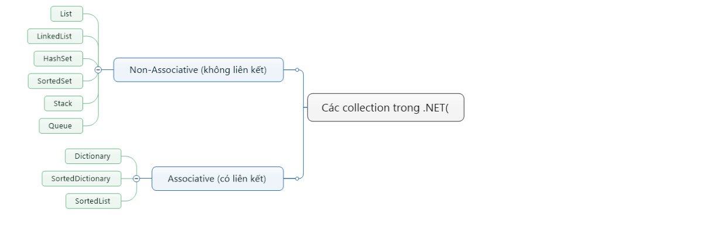
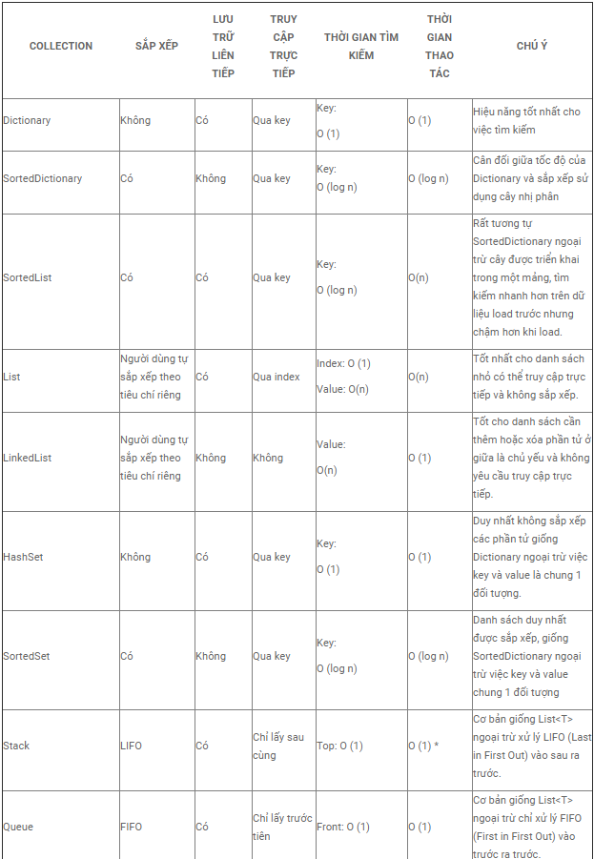

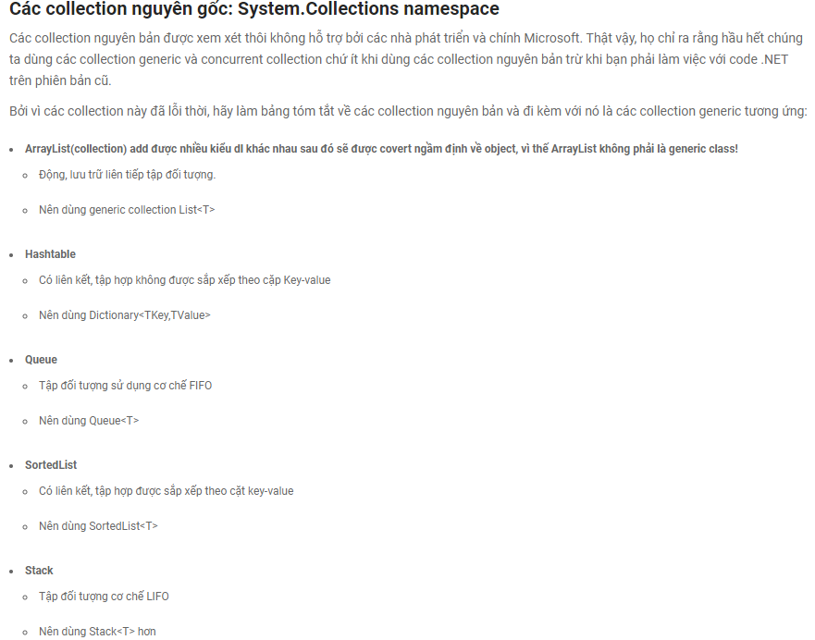

Linq
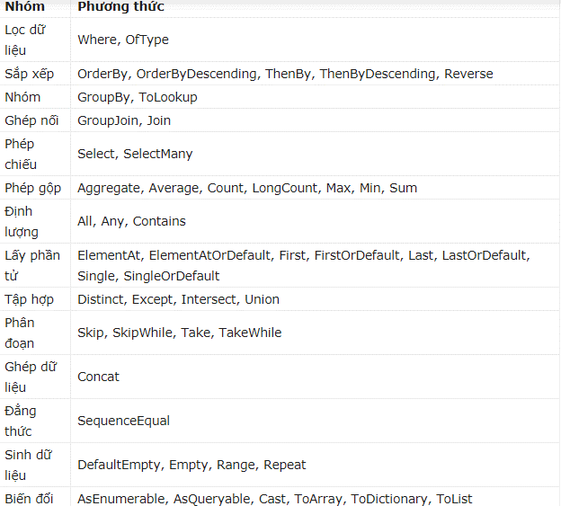
// Linq Query string[] words = {"hello", "wonderful", "LINQ", "beautiful", "world"}; //Get only short words IEnumerable shortWords = from word in words where word.Length <= 5 select word; //Print each word out foreach (var word in shortWords) { Console.WriteLine(word); } Console.ReadLine(); } | // Linq Lambda int[] fibNum = { 1, 1, 2, 3, 5, 8, 13, 21, 34 }; double averageValue = fibNum.Where(num ⇒ num % 2 == 1).Average(); Console.WriteLine(averageValue); // or delagater del = () ⇒ { j = 10; return j > input; }; // or in loop public static void Check() { int[] source = new[] { 3, 8, 4, 6, 1, 7, 9, 2, 4, 8 }; foreach (int i in source.Where(x ⇒ { if (x <= 3) return true; else if (x >= 7) return true; return false; } )) Console.WriteLine(i); }

1) Linq consist: delagate, extension method, generic, lambda Expression, Ienumerable & yield 2) Trong linq có 2 phần xử lý truy vần data đó là: query và lamda được thực thi theo 3 bước chính: 3) 3 bước thực hiên truy vấn: kết nối đến data, truy vấn data(đk , . . ), thực thi lấy data(select, . . .)

1) lọc dữ liệu(lấy dữ liệu ra): var item = student.where(s -> st.Length <- 5) || . OFTYPE<string>() : lấy ra data có dạng chuỗi string , . . . _ duyệt vòng lặp foreach để in ra() 2) sắp xếp dl khi nhận: var item = student.orderby(s -> s.Length).thenby(s -> s) || student.orderbYdescending(s -> s.Length <- 10).thenbydescending(s -> s) || reverse(): đảo ngược lại dữ liệu khi lọc ra _ duyệt vòng lặp foreach để in ra() 3) gom nhóm dữ liệu với nhau: GroupBy, ToLookup vd: lấy ra tất cả các tên người sinh viên của 1 lớp, var item = student.groupBy(s -> s.class) 4) cũng dang lọc dữ liệu như 1): SELECT(s -> s.Length <=5 ): trả về true false or SELECT(s -> s.ToLower()) trả về array chuổi thường khi dùng lambda, thường dùng cho Query để lấy dl ra || selectMany(): dùng 3 đ k thực thi 5) gép nối dữ liệu nhiều bảng với nhau: groupJoin(), join() 6) phép toán nhanh: average():tính trung bình cộng, count():đếm số lượng pt thỏa mãn, longcount():giống count nhưng dùng cho ds lớn, Max(), Min(), Sum() _ Sử dụng 1 biến để gán dữ liệu sao đó in ra 7) phép chứa kiểm tra true || false: any, all, contains: var item = student.All(s.contains(' T ') ) _ Sử dụng 1 biến để gán dữ liệu sao đó in ra 8) lấy phần tử: _ Sử dụng 1 biến để gán dữ liệu sao đó in ra ElementAtOrDefault(int index): trả về 0(number) or null(string) nếu đối số index truyền vào không phù hợp || ElementAt(int index): gặp exception khi truyền đối số không phù hợp(ArgumentOutOfRangeException) FirstOrDefault(s -> s=="Tam"): trả về first value, sai trả về 0 or null, First(s -> s == "Tam" ): gặp exception khi truyền sai value( InvalidOperationException ) LastOrDefault và Last: thực thi Tương tự như First nhưng là xét lấy value từ sau đến trước còn first thì từ đầu đến cuối mảng( InvalidOperationException ) SingleOrDefault(): thực thi tương tự như 2 cái trên khác ở mỗi Single() khi gặp 2 value trở lên đều thỏa mãn thì dẫn đên exception( InvalidOperationException ) vì single là duy nhất 9) loại t

